상품제안서
모스니에 특대형 주방타올 | 상품코드: S43189

 |  |  |  |  |  |  | 02-713-8555 | www.synergygift.co.kr
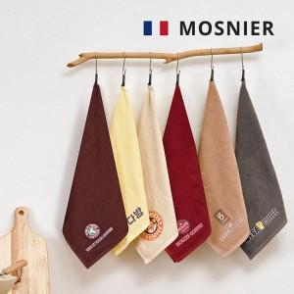

【상세/제작정보】 | <p><span style="font-size: 14pt;">※ DTF 컬러인쇄 90*50mm 기본 사이즈 / 규격 외 사이즈 별도 문의 바랍니다.</span></p>

【인쇄/포장옵션】 | 풀칼라 / 포장지포장

【공급단가】 | 수량 | 100~ | 300~ | 1,000~ | 3,000~ | 5,000~
*VAT별도 | 단가 | 3,510원 | 3,320원 | 3,150원 | 3,070원 | 3,020원

【상품 URL】 | https://synergygift.co.kr:443/src/goods_detail.php?gdno=43189

